상품제안서
스위스밀리터리 3단완전자동 밀키 암막우양산+160g 면사타올 | 상품코드: S45359

 |  |  |  |  |  | 02-713-8555 | www.synergygift.co.kr
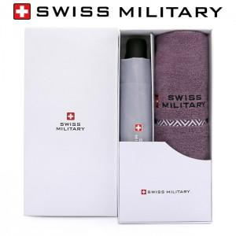

【상세/제작정보】

【인쇄/포장옵션】 | 실크, 자수, 원단 실크1도 / 포장지포장

【공급단가】 | 수량 | 100~ | 300~ | 1,000~ | 3,000~
*VAT별도 | 단가 | 14,880원 | 15,730원 | 13,790원 | 13,550원

【상품 URL】 | https://www.synergygift.co.kr:443/src/goods_detail.php?gdno=45359

